Chi tiết địa chất
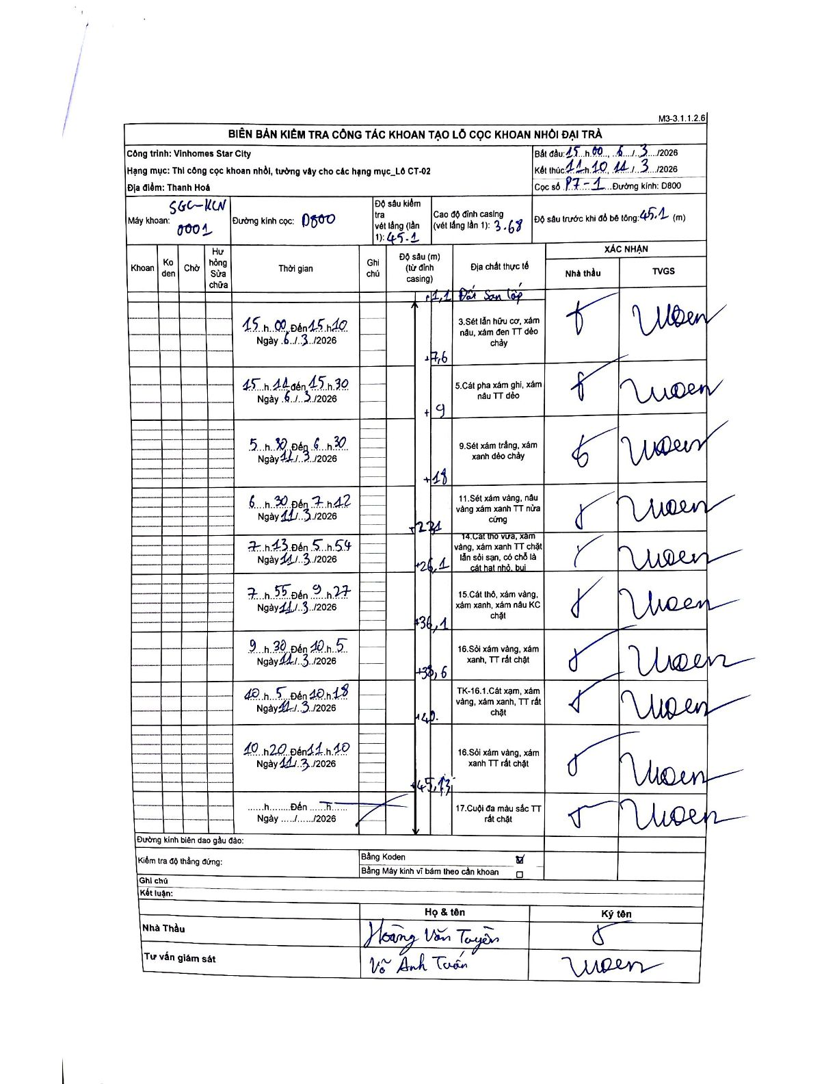
Dự án | Star City Thanh Hóa
Hạng mục | Thi công cọc khoan nhồi, tường vây cho các hạng mục_Lô CT-02
Tên bộ phận | Lô CT-02
Số hiệu cọc | P7-1
Tên Máy khoan | SGC-KCN0001
Đường kính | D800
Bắt đầu thi công | 15:00 05/11/2026
Kết thúc thi công | 11:10 11/11/2026

Địa chất TT | Đường kính | Mô tả lớp thiết kế | Từ (h) | Đến (h) | Cao độ từ | Cao độ đến | T.Gian (h) | Dài (m) | V (m/h) | Ghi chú
1 | D800 | Đất san lấp | 15:00 05/11/2026 | 15:00 06/11/2026 | -3.68 | -1.1 | 0.5 | 2.58 | 5.16 | Thời gian bắt đầu lấy theo header
3 | D800 | Sét lẫn hữu cơ, xám nâu, xám đen TT dẻo chảy | 15:00 06/11/2026 | 15:10 06/11/2026 | -1.1 | -7.6 | 0.17 | 6.5 | 39
5 | D800 | Cát pha xám ghi, xám nâu TT dẻo | 15:11 06/11/2026 | 15:30 06/11/2026 | -7.6 | -9 | 0.32 | 1.4 | 4.42
9 | D800 | Sét xám trắng, xám xanh dẻo chảy | 05:30 11/11/2026 | 06:30 11/11/2026 | -9 | -18 | 1 | 9 | 9
11 | D800 | Sét xám vàng, nâu vàng xám xanh TT nửa cứng | 06:30 11/11/2026 | 07:12 11/11/2026 | -18 | -22.4 | 0.7 | 4.4 | 6.29
14 | D800 | Cát thô vừa, xám vàng, xám xanh TT chặt lẫn sỏi sạn, có chỗ là cát hạt nhỏ, bụi | 07:13 11/11/2026 | 08:54 11/11/2026 | -22.4 | -26.1 | 1.68 | 3.7 | 2.2
15 | D800 | Cát thô, xám vàng, xám xanh, xám nâu KC chặt | 08:55 11/11/2026 | 09:27 11/11/2026 | -26.1 | -36.1 | 0.53 | 10 | 18.75
16 | D800 | Sỏi xám vàng, xám xanh, TT rất chặt | 09:30 11/11/2026 | 10:05 11/11/2026 | -36.1 | -38.6 | 0.58 | 2.5 | 4.29
9 | D800 | TK-16.1. Cát xám, xám vàng, xám xanh, TT rất chặt | 10:05 11/11/2026 | 10:18 11/11/2026 | -38.6 | -40 | 0.22 | 1.4 | 6.46
16 | D800 | Sỏi xám vàng, xám xanh TT rất chặt | 10:20 11/11/2026 | 11:10 11/11/2026 | -40 | -45.1 | 0.83 | 5.1 | 6.12
17 | D800 | Cuội đá màu sắc TT rất chặt | 11:10 11/11/2026 | 11:10 11/11/2026 | -45.1 | -45.1 | 0.5 | 0 | 0 | Lớp địa chất tại đáy hố khoan

ẢNH BIÊN BẢN GỐC

